Fig 2
2 - JDC 2022 - Pourcentages de jeunes en difficulté de lecture (profils 1 à 4) par niveau de scolarité et selon le sexe

 | Ensemble | Garçons | Filles
Collège | 48.7 | 50.6 | 45.5
CAP-BEP | 32.9 | 33.4 | 31.8
Bac professionnel | 18.7 | 19.2 | 18.1
Bac général et techno. ens. sup. | 4.3 | 4.5 | 4.1
Ensemble | 11.2 | 12.9 | 9.1

Lecture : Sur l'ensemble des garçons ayant participé à la JDC en 2022, 12,9 % sont en difficulté de lecture.
Parmi ceux n'ayant pas dépassé le collège, 50,6 % sont en difficulté.
Champ : France métropolitaine + DROM.
Source : DEPP, DSNJ - ministère des Armées.
 |  | Réf. : Note d'information, n° 23.22. DEPP.

Fig 4
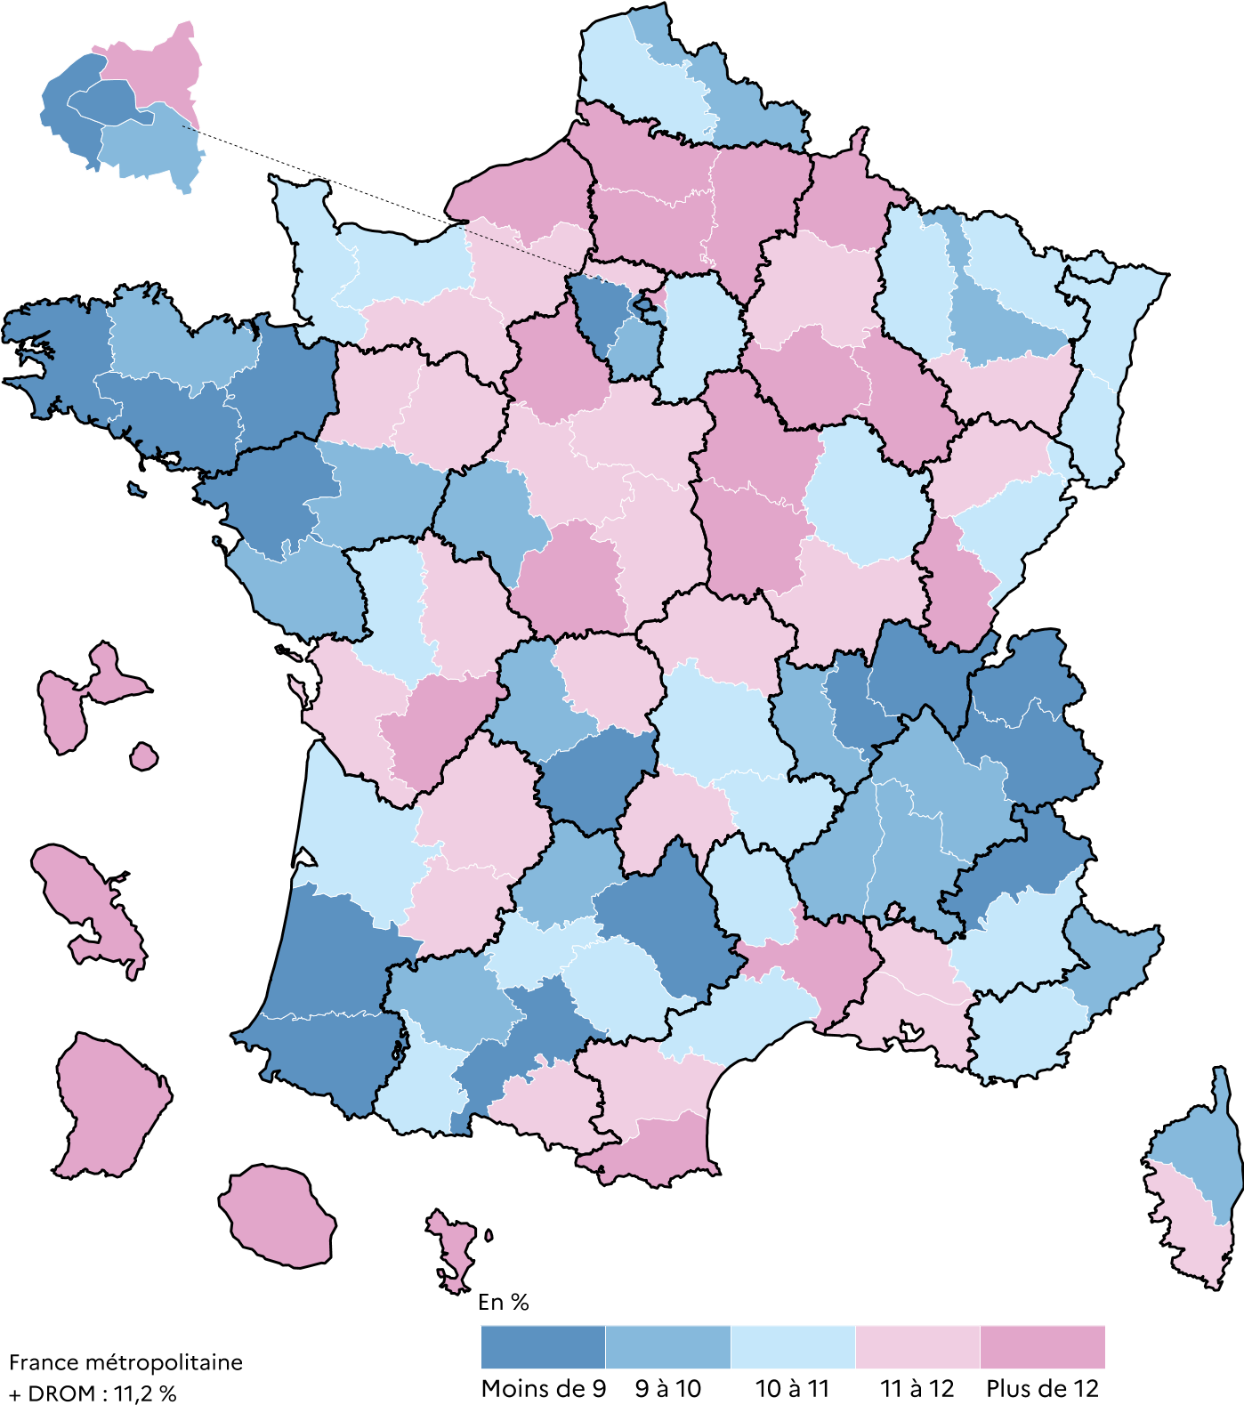
Dépt | Nom | % jeunes en difficulté de lecture | % jeunes en grande difficulté | 4 - JDC 2022- Pourcentages de jeunes en difficulté de lecture selon le département
01 | Ain | 8.3 | 3.3
02 | Aisne | 15.7 | 6.9
03 | Allier | 11.8 | 5.3
04 | Alpes-de-Haute-Provence | 10.5 | 4.8
05 | Hautes-Alpes | 7.2 | 2.6
06 | Alpes-Maritimes | 9.8 | 4.1
07 | Ardèche | 9.3 | 4.1
08 | Ardennes | 13.5 | 6.1
09 | Ariège | 11.5 | 5.7
10 | Aube | 12.8 | 6.3
11 | Aude | 11.4 | 5.0
12 | Aveyron | 8.8 | 2.9
13 | Bouches-du-Rhône | 11.9 | 5.4
14 | Calvados | 10.1 | 3.9
15 | Cantal | 11.0 | 4.5
16 | Charente | 12.3 | 5.5
17 | Charente-Maritime | 11.5 | 4.4
18 | Cher | 11.8 | 4.9
19 | Corrèze | 8.6 | 2.7
21 | Côte-d'Or | 10.3 | 5.0
22 | Côtes-d'Armor | 9.3 | 4.2
23 | Creuse | 11.8 | 4.6
24 | Dordogne | 11.7 | 3.7
25 | Doubs | 10.5 | 4.1
26 | Drôme | 9.5 | 4.3
27 | Eure | 11.7 | 5.0
28 | Eure-et-Loir | 12.1 | 6.0
29 | Finistère | 8.7 | 3.1
2A | Corse-du-Sud | 11.0 | 4.0
2B | Haute-Corse | 9.7 | 3.2
30 | Gard | 12.3 | 5.0
31 | Haute-Garonne | 8.7 | 3.5
32 | Gers | 9.5 | 3.6
33 | Gironde | 10.0 | 4.6
34 | Hérault | 10.8 | 5.6
35 | Ille-et-Vilaine | 7.6 | 3.5
36 | Indre | 12.4 | 5.3
37 | Indre-et-Loire | 9.3 | 3.9
38 | Isère | 9.3 | 3.9
39 | Jura | 12.0 | 4.8
40 | Landes | 8.7 | 3.7
41 | Loir-et-Cher | 11.6 | 5.1
42 | Loire | 9.8 | 4.2
43 | Haute-Loire | 10.0 | 3.8
44 | Loire-Atlantique | 7.9 | 3.3
45 | Loiret | 11.2 | 4.6
46 | Lot | 9.7 | 3.4
47 | Lot-et-Garonne | 11.1 | 4.5
48 | Lozère | 10.3 | 4.2
49 | Maine-et-Loire | 9.9 | 4.5
50 | Manche | 10.6 | 4.9
51 | Marne | 11.5 | 4.7 | Champ : France métropolitaine + DROM.
52 | Haute-Marne | 12.5 | 6.0 | Source : DEPP, DSNJ - ministère des Armées.
53 | Mayenne | 11.2 | 5.3 |  | Réf. : Note d'information, n° 23.22. DEPP.
54 | Meurthe-et-Moselle | 9.8 | 3.9
55 | Meuse | 10.6 | 4.5 | Publié en juin 2023, mis à jour en février 2024 (ajout de la colonne pourcentage de jeunes en grande difficulté de lecture).
56 | Morbihan | 8.3 | 3.5
57 | Moselle | 10.0 | 4.2
58 | Nièvre | 14.5 | 6.4
59 | Nord | 9.6 | 4.3
60 | Oise | 12.6 | 4.9
61 | Orne | 11.9 | 5.4
62 | Pas-de-Calais | 10.6 | 4.8
63 | Puy-de-Dôme | 10.1 | 4.1
64 | Pyrénées-Atlantiques | 7.8 | 2.8
65 | Hautes-Pyrénées | 10.3 | 4.3
66 | Pyrénées-Orientales | 12.4 | 6.3
67 | Bas-Rhin | 10.3 | 4.9
68 | Haut-Rhin | 10.1 | 4.2
69 | Rhône | 8.5 | 3.7
70 | Haute-Saône | 11.5 | 4.5
71 | Saône-et-Loire | 11.1 | 4.6
72 | Sarthe | 11.1 | 4.8
73 | Savoie | 8.0 | 3.1
74 | Haute-Savoie | 7.2 | 2.7
75 | Paris | 6.0 | 2.4
76 | Seine-Maritime | 12.3 | 5.5
77 | Seine-et-Marne | 10.2 | 3.8
78 | Yvelines | 6.9 | 2.6
79 | Deux-Sèvres | 10.8 | 4.4
80 | Somme | 13.2 | 5.6
81 | Tarn | 10.9 | 4.5
82 | Tarn-et-Garonne | 10.7 | 4.4
83 | Var | 10.3 | 4.0
84 | Vaucluse | 11.3 | 4.7
85 | Vendée | 9.8 | 4.4
86 | Vienne | 11.1 | 4.4
87 | Haute-Vienne | 9.8 | 3.7
88 | Vosges | 11.3 | 4.5
89 | Yonne | 14.4 | 5.4
90 | TerritoiredeBelfort | 10.6 | 4.4
91 | Essonne | 9.3 | 3.6
92 | Hauts-de-Seine | 6.2 | 2.2
93 | Seine-Saint-Denis | 15.5 | 7.3
94 | Val-de-Marne | 9.6 | 3.8
95 | Val-d'Oise | 11.6 | 4.4
971 | GUADELOUPE | 30.4 | 14.3
972 | MARTINIQUE | 28.9 | 12.5
973 | GUYANE | 51.8 | 32.8
974 | LA RÉUNION | 26.4 | 13.4
976 | MAYOTTE | 55.7 | 31.7
 | Ensemble France + DROM | 11.2 | 4.9
Champ : France métropolitaine + DROM.

Sources : ministère des Armées - DSNJ, DEPP.

